PdG
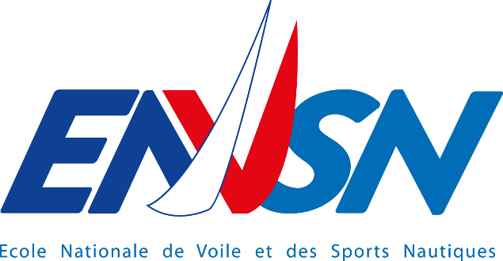

Valorisation des eaux pluviales

Lot unique Stockage & Filtration EP / Plomberie

DPGF

Maîtrise d'Ouvrage :
Ecole Nationale de Voile et des Sports Nautiques (ENVSN) Beg Rohu 56510 SAINT-PIERRE-QUIBERON
Bureau d'études Fluides :
AERIUS 99, rue Jean-Noël JEGO - 56600 LANESTER Téléphone : 02.97.86.08.70 E-mail : maxime@aerius.bzh

Date : 01 septembre 2025

